E1-Offer EventPlanning
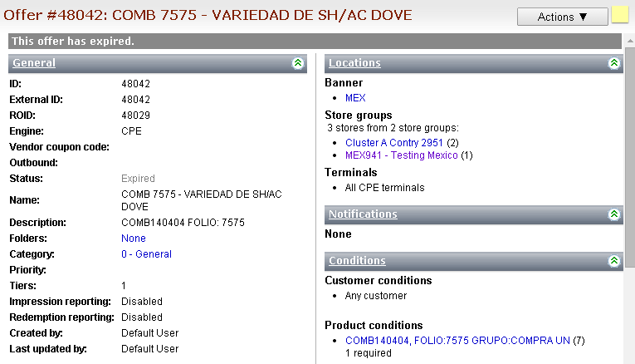
Descripción de la Prueba
Se dio de alta las promociones en event planning con el id 223, 224, 225, 226, 227 y 228 en la tabla de BITACORAENVIOLOGIX (SCD201004) . Se procede a comunicar las ofertas al aplicativo Logix. Se validan las ofertas generadas en Logix.
Resultado Esperado
- Folio de las ofertas asignado en la tabla de BITACORAENVIOLOGIX campo (RespuestaLogixID). ' - Ofertas insertadas en aplicativo LOGIX con su seccion Conditions "Customer conditions" en (Any customer)

Evidencia antes de correr procesos

 | Validación de la oferta insertada en la tabla [XPORTAL].[dbo].[BITACORAENVIOLOGIX] (SCD201004) | Se revisa que la informacion sea consistente y las ofertas con estatus en 0 esten listas para que sean comunicadas.

Q1 | SELECT id, sistemaOrigen, fechacreacion, fechaenvio, estatusenvio, respuestalogixid, respuestaError, respuestamensaje from BITACORAENVIOLOGIX where estatusenvio = 0;

 | Pantalla Ofertas en Event Planning

Resultados de Ejecución

 | Validación de cambios en la oferta en la tabla [XPORTAL].[dbo].[BITACORAENVIOLOGIX] (SCD201004) | Se valida que los folios de las ofertas esten insertados en la tabla

 | Validación de la oferta en pantalla LOGIX | Se revisa que la oferta sea insertada correctamente y que el campo

 | 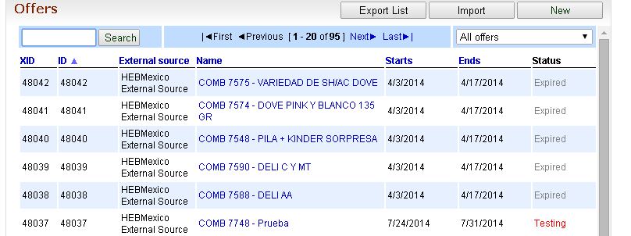

 | OFFER 48037
 | 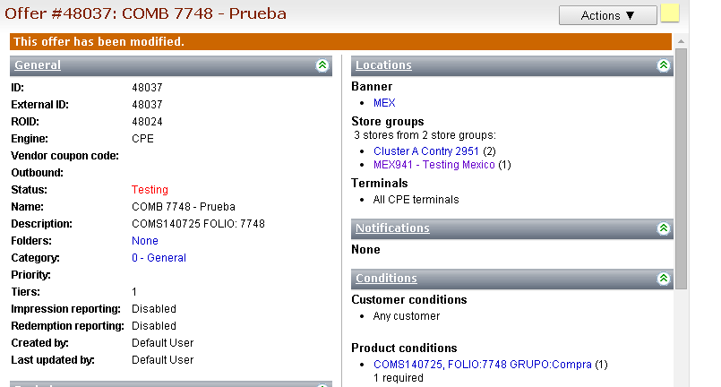
 | OFFER 48038
 | 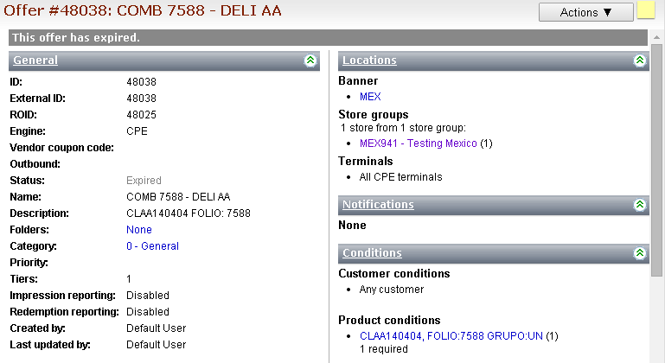
 | OFFER 48039
 | 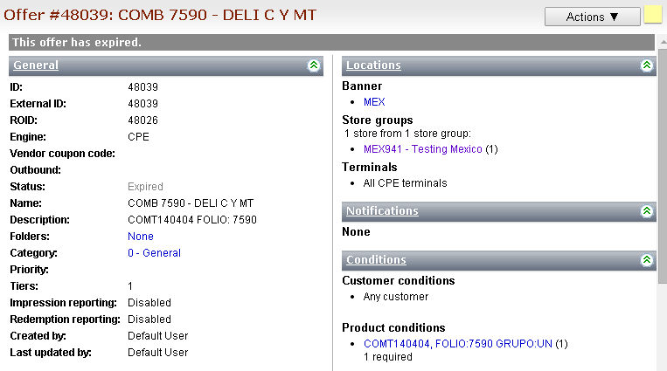
 | OFFER 48040
 | 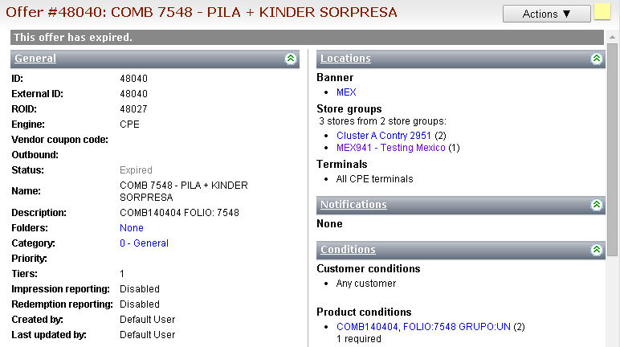
 | OFFER 48041
 | 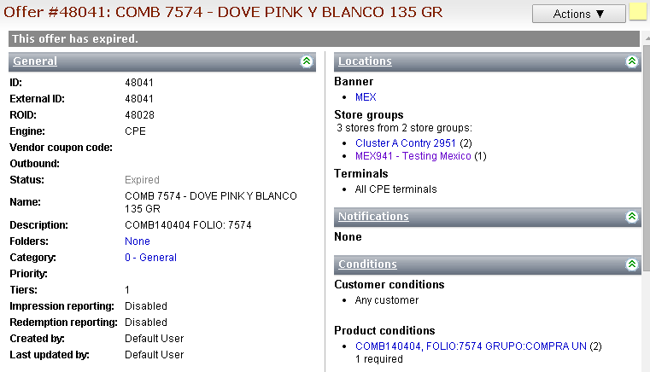
 | OFFER 48042

